개요
개요

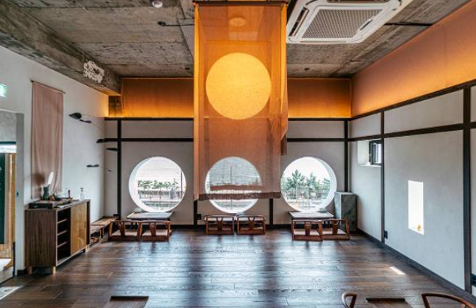



플레이어
NPC

Name
Text

∙ 플레이어가 NPC와 이야기하면서 스토리를 풀어나가는 컨텐츠 ∙ NPC의 스토리를 통해 현재 2030세대 혹은 MZ세대들이 어떤 고민들을 가지고 있는 지 알 수 있음 ∙ NPC와 스토리를 진행하면서 특별한 차를 대접하고 NPC의 고민(퀘스트)을 해결해준다.

스토리
스토리 1
스토리 시스템

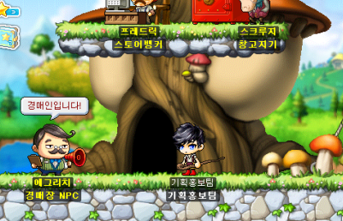

E

NPC
캐릭터
NPC
캐릭터

∙ 스토리 NPC는 총 6명이 존재 ∙ 손님들에게 차를 내어주고 얻는 명성치를 통해 단계적으로 스토리를 개방할 수 있음 ∙ 스토리 NPC 1 -> 스토리 NPC 2 -> 스토리 NPC 3 -> 스토리 NPC 4 -> 스토리 NPC 5 -> 스토리 NPC 6 순서 ∙ 스토리 NPC 1 의 스토리가 끝나지 않은 채로 스토리 NPC 2 의 스토리를 개방할 수 없음 ∙ 해당 스토리 NPC 개방 요구 명성치가 충족이 되면 자동으로 스토리가 진행 ∙ 스토리가 진행되는 방식은 '저녁'에 찻집에 NPC가 출력 ∙ 스토리 NPC는 아침과 점심에는 소거, 저녁이 되면 재출력한다. ∙ 스토리 NPC는 상호작용 키(키보드 E)를 눌러 상호작용 할 수 있음 ∙ 플레이어가 스토리 NPC에 다가가면 상호작용 UI 출력 ∙ 상호작용 UI는 스토리 NPC 상단에 출력 ∙ 상호작용 UI가 출력되면 플레이어가 스토리 NPC에게 대화를 할 수 있음

대화
대화 시스템

Name
Text

 | ∙ 플레이어가 스토리 NPC와 대화를 하면 대화 GUI가 출력 ∙ 대화 GUI가 출력되면 플레이어는 움직일수도 없고 다른 행동을 할 수 없음 ∙ 대화 GUI가 출력되면 마우스와 스페이스 바만 사용할 수 있음 ∙ GUI 좌측에는 NPC png 출력 ∙ GUI 정중앙 하단에는 텍스트 상자 리소스가 출력 ∙ 텍스트 상자의 텍스트는 최대 20글자 ∙ 텍스트 상자 좌측 상단에는 화자 UI가 출력이 되고, 최대 5글자 ∙ 텍스트 상자 우측 상단에는 최대 2개의 선택지 UI가 출력 ∙ 선택지 UI는 최대 15글자 ∙ 플레이어가 스페이스 바 혹은 마우스 클릭으로 다음 대사를 출력 ∙ 선택지 UI가 출력이 됬을 때는 더이상 다음 대사를 출력하지 않고, 스페이스 바 사용이 불가능하며 마우스만 사용가능하다 ∙ 선택지 UI는 동시에 둘 다 클릭할 수 없음 ∙ 선택지 UI가 출력되고 플레이어가 둘 중에 하나의 선택지를 고르면 선택지 UI가 소거되고 해당 플로우의 대사가 등장 ∙ 이후 스페이스 바와 마우스 클릭으로 다음 대사를 출력할 수 있고 이하 반복

플로우
다이어그램

플레이어가 스토리 명성치를 만족했는가?
현재 시간대가 저녁인가?
캐릭터가 NPC와 접촉했는가?
YES
플레이어
스토리 개방
스토리 NPC 출력
YES
YES
NPC 옆에 UI 출력
E 로 상호작용
대화

NO
NO
NO

변화 없음
스토리 NPC 소거
변화 없음

스토리 엔딩 조건을 달성했는가?
YES
NO

선택지 UI가 출력되었는가?

대화
텍스트 출력
스페이스 바 비활성화
선택지 UI 마우스 클릭

스페이스바 및 마우스 클릭 활성화

텍스트 출력

